다중값속성-stu
* 다중값 속성
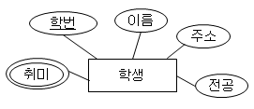

학생
학번 | 이름 | 주소 | 전공 | 취미
21001 | 김철수 | 서울 | 영문학
21002 | 양길현 | 인천 | 컴퓨터 | 낚시, 등산
21003 | 임영수 | 광주 | 화학 | 낚시
21004 | 박한나 | 부산 | 수학 | 여행

학생 |  |  |  |  |  | 학생취미
학번 | 이름 | 주소 | 전공 |  | 학번 | 취미
21001 | 김철수 | 서울 | 영문학 |  | 21002 | 낚시
21002 | 양길현 | 인천 | 컴퓨터 |  | 21002 | 등산
21003 | 임영수 | 광주 | 화학 |  | 21003 | 낚시
21004 | 박한나 | 부산 | 수학 |  | 21004 | 여행

학생
학번 | 이름 | 주소 | 전공
21001 | 김철수 | 서울 | 영문학
21002 | 양길현 | 인천 | 컴퓨터
21003 | 임영수 | 광주 | 화학
21004 | 박한나 | 부산 | 수학

약엔티티-01-분반-stu
약 엔티티


 | 과목 |  |  |  | 분반
 | 과목코드 | 과목명 | 담당교수 | 강의실 | 분반번호
 | 111 | DB프로그래밍 | 홍길동 | 3-214 | YA
 | 222 | 알고리즘 | 정명환 | 3-215 | YB
 | 333 | 프론트엔드 | 이길수 | 3-315 | YC
 | 444 | 임베디드 | 오윤수 | 3-210 | YD

 |  |  |  |  |  |  | 과목 |  | 섹션
 | 과목 |  |  |  | 분반 |  | 과목번호 | 과목명 | 과목번호pk fk | 섹션번호 pk
 | 과목코드 | 과목명 | 담당교수 | 강의실 |  | 분반번호 | 111 | DB프로그래밍 | 111 | YA
 | 111 | DB프로그래밍 | 홍길동 | 3-214 |  | YA | 222 | 알고리즘 | 111 | YB
 | 222 | 알고리즘 | 정명환 | 3-215 |  | YB | 333 | 프론트엔드 | 111 | YC
 | 333 | 프론트엔드 | 이길수 | 3-315 |  | YC | 444 | 임베디드 | 111 | YD
 | 444 | 임베디드 | 오윤수 | 3-210 |  | YD |  |  | 222 | YA
 |  |  |  |  |  | YA |  |  | 222 | YB
 |  |  |  |  |  | YB |  |  | 222 | YC
 |  |  |  |  |  | YC |  |  | 333 | YA
 |  |  |  |  |  | YD |  |  | 333 | YB
 |  |  |  |  |  |  |  |  | 333 | YC
 |  |  |  |  |  |  |  |  | 333 | YD
 |  |  |  |  |  |  |  |  | 444 | YA
 |  |  |  |  |  |  |  |  | 444 | YB
 |  |  |  |  |  |  |  |  | 444 | YC
 |  |  |  |  |  |  |  |  | 444 | YD

quiz-다중값-카드-stu
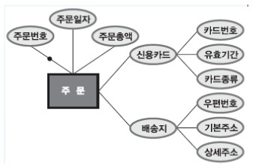
속성 | (다중값 속성)

(복합 속성) |  | 회원
1번 |  | 회원번호 | 비밀번호 | 성명 | 신용카드 | 배송지
 |  | 100 | 100 | 이동원 | 111

2번 |  | 회원
 |  | 회원번호 | 비밀번호 | 성명 | 카드번호 | 유효기간 | 카드종류 | 우편번호 | 기본주소 | 상세주소
 |  | 100 | 100 | 이동원 | 111, 222 | 04/18, 04/19 | 체크, 법인

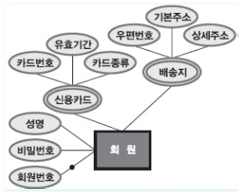
(복합 속성)

